Trang tính1
1. Liên kết hoặc làm API để check live/ die UID FB

2. Làm bot thông báo về nhóm tele
2.1 Bot tele được làm để thêm vào bất kì nhóm nào( sau thì thêm bot thì sẽ hoạt đông check)

3, Tính năng của Bot
3,1 Thêm UID vào để cho bot nhận UID và kiểm tra
- thêm theo 2 dạng
thêm thủ công bằng cách gọi /add " UID|Tên "
- thêm nhiều UID bằng cách gọi /addlist UID 1| tên UID 2| Tên UID 3| Tên . . .
- xóa UID check bằng cách gọi /delete "UID|Tên"
- check toàn bộ UID đã thêm cho bot bằng cách gọi /checkall

3,2 Bot sẽ báo check 1 phút 1 lần và chỉ báo khi có UID die ( vẫn sống không cần thông báo)

3,3 Các trường thông báo
thông báo khi gọi /checkall | Thông báo khi có UID DIE
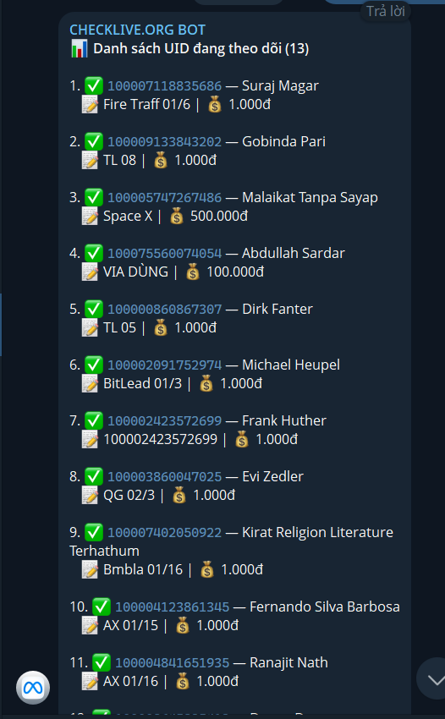
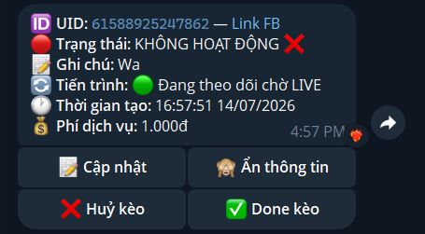

 | sẽ sửa thành
 | UID - Tên
 | Trạng thái : Die
 | ngày/giờ

